Dekningspunktanalyse
 |  |  |  |  | Bruk zoom for å tilpasse visning av regnearket

Dekningspunktanalyse
(Forutsetninger: Fast pris og proporsjonale variable kostnader)

Dekningsdiagram
Inndata: |  | Namn/oppgåve: |  |  |  |  | Figurer/tekstbokser til bruk når du skal merke i grafen
 |  | Pris per eining ekskl. mva: | 40,000.00 |  |  |  | NB! Opphev arkbeskyttelsen for å bruke figurene
 |  | Variable einingskostnader ekskl. mva: | 30,000.00
 |  | Faste totale kostnader per år ekskl. mva: | 800,000
 |  | Produksjon/sal per år (einingar): | 150
Overskot
TDB
Sikkerheitsmargin kr
Dekningspunkt
De inntastede dataene gir følgende nøkkeltall:
Dekningsbidrag per eining |  |  | 10,000.00
Dekningsbidrag totalt v/ 150 ein. |  |  | 1,500,000
Dekningsgrad |  |  | 25.00%
Sikkerheitsmargin enheter
Overskot v/ 150 ein. |  |  | 700,000
Dekningspunkt i kroner (nullpunktomsetning) |  |  | 3,200,000
Dekningspunkt i einingar (nullpunkt) |  |  | 80
Sikkerheitsmargin i kroner v/ 150 ein. |  |  | 2,800,000
Sikkerheitsmargin i einingar v/ 150 ein. |  |  | 70
Sikkerhetsmargin i prosent v/ 150 ein. |  |  | 46.67%
Følsemdanalyse
Variabel | Verdi | Kritisk verdi | Margin | Margin %
Pris | 40,000.00 | 35,333.33 | -4,666.67 | -11.7%
Variable kostn. | 30,000.00 | 34,666.67 | 4,666.67 | 15.6%
Faste kostn. | 800,000 | 1,500,000 | 700,000 | 87.5%
Mengd | 150 | 80 | -70 | -46.7%

Tabell
 | Sum | Variable | Faste | Sum totale | Deknings-
Mengde | inntekter | totale kostn. | kostnader | kostnader | bidrag | Resultat
0 | 0 | 0 | 800,000 | 800,000 | 0 | -800,000
8 | 320,000 | 240,000 | 800,000 | 1,040,000 | 80,000 | -720,000
16 | 640,000 | 480,000 | 800,000 | 1,280,000 | 160,000 | -640,000
24 | 960,000 | 720,000 | 800,000 | 1,520,000 | 240,000 | -560,000
32 | 1,280,000 | 960,000 | 800,000 | 1,760,000 | 320,000 | -480,000
40 | 1,600,000 | 1,200,000 | 800,000 | 2,000,000 | 400,000 | -400,000
48 | 1,920,000 | 1,440,000 | 800,000 | 2,240,000 | 480,000 | -320,000
56 | 2,240,000 | 1,680,000 | 800,000 | 2,480,000 | 560,000 | -240,000
64 | 2,560,000 | 1,920,000 | 800,000 | 2,720,000 | 640,000 | -160,000
72 | 2,880,000 | 2,160,000 | 800,000 | 2,960,000 | 720,000 | -80,000
80 | 3,200,000 | 2,400,000 | 800,000 | 3,200,000 | 800,000 | 0
88 | 3,520,000 | 2,640,000 | 800,000 | 3,440,000 | 880,000 | 80,000
96 | 3,840,000 | 2,880,000 | 800,000 | 3,680,000 | 960,000 | 160,000
104 | 4,160,000 | 3,120,000 | 800,000 | 3,920,000 | 1,040,000 | 240,000
112 | 4,480,000 | 3,360,000 | 800,000 | 4,160,000 | 1,120,000 | 320,000
120 | 4,800,000 | 3,600,000 | 800,000 | 4,400,000 | 1,200,000 | 400,000
128 | 5,120,000 | 3,840,000 | 800,000 | 4,640,000 | 1,280,000 | 480,000
136 | 5,440,000 | 4,080,000 | 800,000 | 4,880,000 | 1,360,000 | 560,000
144 | 5,760,000 | 4,320,000 | 800,000 | 5,120,000 | 1,440,000 | 640,000
152 | 6,080,000 | 4,560,000 | 800,000 | 5,360,000 | 1,520,000 | 720,000
160 | 6,400,000 | 4,800,000 | 800,000 | 5,600,000 | 1,600,000 | 800,000
168 | 6,720,000 | 5,040,000 | 800,000 | 5,840,000 | 1,680,000 | 880,000
176 | 7,040,000 | 5,280,000 | 800,000 | 6,080,000 | 1,760,000 | 960,000
184 | 7,360,000 | 5,520,000 | 800,000 | 6,320,000 | 1,840,000 | 1,040,000
192 | 7,680,000 | 5,760,000 | 800,000 | 6,560,000 | 1,920,000 | 1,120,000

 |  |  |  |  |  |  |  |  | Navn/oppgavenummer:

 |  |  |  |  |  |  |  |  | Dekningspunktanalyse

 |  |  |  |  |  |  |  |  | Tabell
 |  |  |  |  |  |  |  |  |  | Sum | Variable | Faste | Totale | Deknings-
 |  |  |  |  |  |  |  |  | Mengde | inntekt | kostnader | kostnader | kostnader | bidrag | Resultat
 |  |  |  |  |  |  |  |  | 0 | 0 | 0 | 800,000 | 800,000 | 0 | -800,000
 |  |  |  |  |  |  |  |  | 8 | 320,000 | 240,000 | 800,000 | 1,040,000 | 80,000 | -720,000
 |  |  |  |  |  |  |  |  | 16 | 640,000 | 480,000 | 800,000 | 1,280,000 | 160,000 | -640,000
 |  |  |  |  |  |  |  |  | 24 | 960,000 | 720,000 | 800,000 | 1,520,000 | 240,000 | -560,000
 |  |  |  |  |  |  |  |  | 32 | 1,280,000 | 960,000 | 800,000 | 1,760,000 | 320,000 | -480,000
 |  |  |  |  |  |  |  |  | 40 | 1,600,000 | 1,200,000 | 800,000 | 2,000,000 | 400,000 | -400,000
 |  |  |  |  |  |  |  |  | 48 | 1,920,000 | 1,440,000 | 800,000 | 2,240,000 | 480,000 | -320,000
 |  |  |  |  |  |  |  |  | 56 | 2,240,000 | 1,680,000 | 800,000 | 2,480,000 | 560,000 | -240,000
 |  |  |  |  |  |  |  |  | 64 | 2,560,000 | 1,920,000 | 800,000 | 2,720,000 | 640,000 | -160,000
 |  |  |  |  |  |  |  |  | 72 | 2,880,000 | 2,160,000 | 800,000 | 2,960,000 | 720,000 | -80,000
 |  |  |  |  |  |  |  |  | 80 | 3,200,000 | 2,400,000 | 800,000 | 3,200,000 | 800,000 | 0
 |  |  |  |  |  |  |  |  | 88 | 3,520,000 | 2,640,000 | 800,000 | 3,440,000 | 880,000 | 80,000
 |  |  |  |  |  |  |  |  | 96 | 3,840,000 | 2,880,000 | 800,000 | 3,680,000 | 960,000 | 160,000
 |  |  |  |  |  |  |  |  | 104 | 4,160,000 | 3,120,000 | 800,000 | 3,920,000 | 1,040,000 | 240,000
 |  |  |  |  |  |  |  |  | 112 | 4,480,000 | 3,360,000 | 800,000 | 4,160,000 | 1,120,000 | 320,000
 |  |  |  |  |  |  |  |  | 120 | 4,800,000 | 3,600,000 | 800,000 | 4,400,000 | 1,200,000 | 400,000
 |  |  |  |  |  |  |  |  | 128 | 5,120,000 | 3,840,000 | 800,000 | 4,640,000 | 1,280,000 | 480,000
 |  |  |  |  |  |  |  |  | 136 | 5,440,000 | 4,080,000 | 800,000 | 4,880,000 | 1,360,000 | 560,000
 |  |  |  |  |  |  |  |  | 144 | 5,760,000 | 4,320,000 | 800,000 | 5,120,000 | 1,440,000 | 640,000
 |  |  |  |  |  |  |  |  | 152 | 6,080,000 | 4,560,000 | 800,000 | 5,360,000 | 1,520,000 | 720,000
 |  |  |  |  |  |  |  |  | 160 | 6,400,000 | 4,800,000 | 800,000 | 5,600,000 | 1,600,000 | 800,000
 |  |  |  |  |  |  |  |  | 168 | 6,720,000 | 5,040,000 | 800,000 | 5,840,000 | 1,680,000 | 880,000
 |  |  |  |  |  |  |  |  | 176 | 7,040,000 | 5,280,000 | 800,000 | 6,080,000 | 1,760,000 | 960,000
 |  |  |  |  |  |  |  |  | 184 | 7,360,000 | 5,520,000 | 800,000 | 6,320,000 | 1,840,000 | 1,040,000
 |  |  |  |  |  |  |  |  | 192 | 7,680,000 | 5,760,000 | 800,000 | 6,560,000 | 1,920,000 | 1,120,000

 |  |  |  |  |  |  |  | Følsomhetsanalyse |  |  |  |  | Nøkkeltall
 |  |  |  |  |  |  |  | Variabel | Verdi | Kritisk verdi | Margin | Margin % | Dekningsbidrag per eining |  |  | 10000
 |  |  |  |  |  |  |  | Pris | 40,000.00 | 35,333.33 | -4,666.67 | -11.7% | Dekningsbidrag totalt v/ 150 ein. |  |  | 1,500,000
 |  |  |  |  |  |  |  | Variable kostn. | 30,000.00 | 34,666.67 | 4,666.67 | 15.6% | Dekningsgrad |  |  | 25.00%
 |  |  |  |  |  |  |  | Faste kostn. | 800,000 | 1,500,000 | 700,000 | 87.5% | Overskot v/ 150 ein. |  |  | 700,000
 |  |  |  |  |  |  |  | Mengde | 150 | 80 | -70 | -46.7% | Dekningspunkt i kroner (nullpunktomsetning) |  |  | 3,200,000
 |  |  |  |  |  |  |  |  |  |  |  |  | Dekningspunkt i einingar (nullpunkt) |  |  | 80
 |  |  |  |  |  |  |  |  |  |  |  |  | Sikkerheitsmargin i kroner v/ 150 ein. |  |  | 2,800,000
 |  |  |  |  |  |  |  |  |  |  |  |  | Sikkerheitsmargin i einingar v/ 150 ein. |  |  | 70
 |  |  |  |  |  |  |  |  |  |  |  |  | Sikkerhetsmargin i prosent v/ 150 ein. |  |  | 46.67%
Dekningsdiagram

Hjelp
Hjelp til modellen Dekningspunkt

Registrering av inndata

BOASSON AS ønsker å importere Segway for videresalg til butikker i Norge. Salgspris uten mva. antas å bli kr 40 000. Innkjøpskostnaden med toll og avgifter er for tiden kr 30 000. De faste kostnadene forbundet med import og salg antas å bli kr 800 000. Bedriften regner med å få solgt 150 enheter.
For å vise funksjonene, tar jeg utgangspunkt i eksamen i Økonomi og ledelse V2014. Eksamensoppgaven oppga følgende tall:

 | Inndatafelt

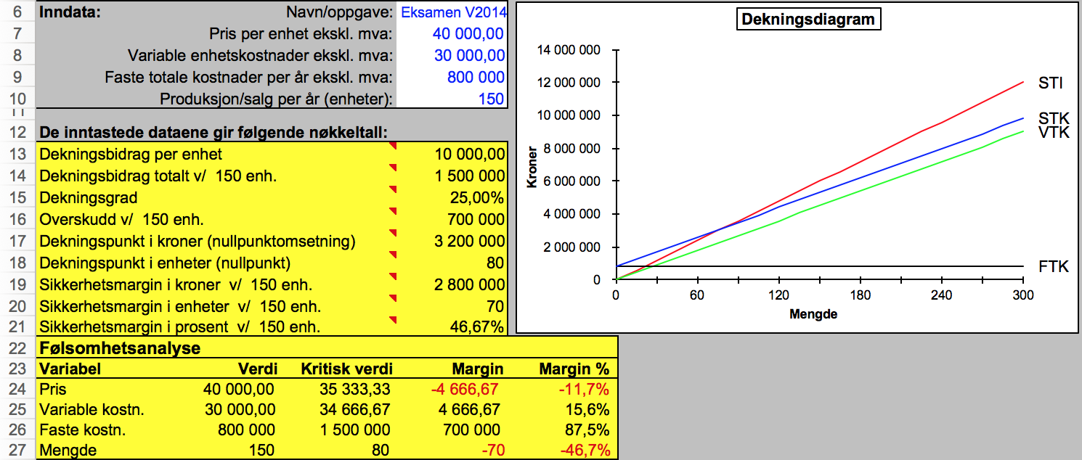
 |  | Diagram

 |  |  | Verktøy til å merke i grafen

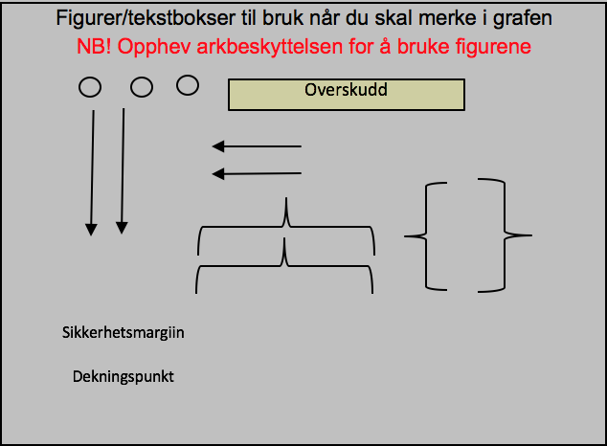

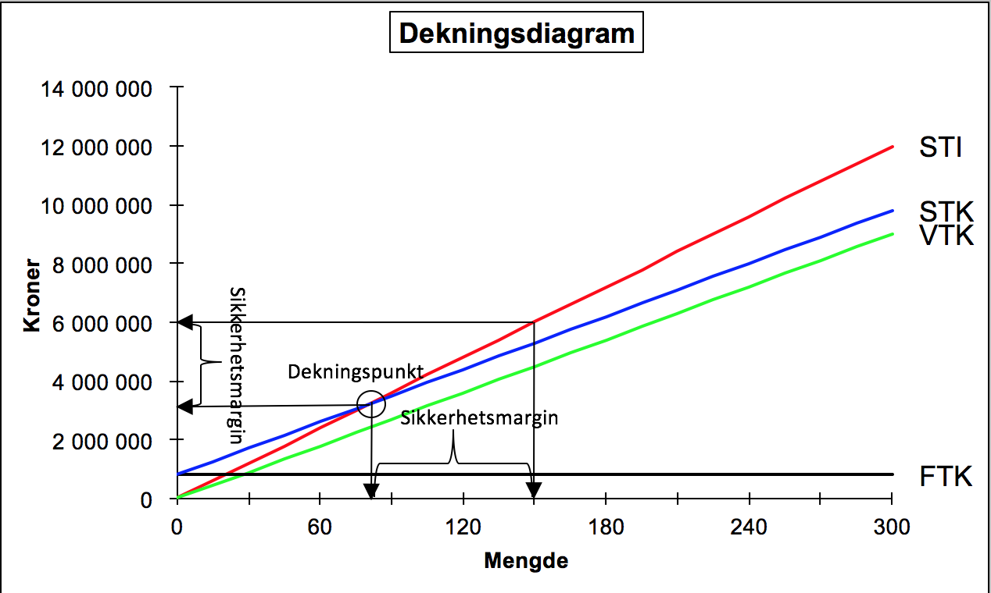
 | Utdatafelt

Modellen beregner aktuelle nøkkeltall, tegner et dekningspunktdiagram og beregner kritiske verdier til inndataene. Til høyre vises et bilde der aktuelle punkt er merket av i diagrammet ved hjelp av verktøyet.

